Лист1
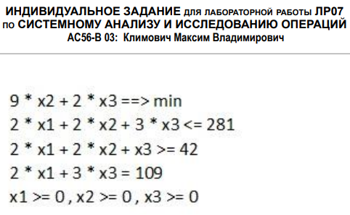
 | x1 | x2 | x3
x | 54.5 | 0 | 0
ЦФ | 0 | 9 | 2 |  | 0

огр. 1 | 2 | 2 | 3 | 109 | <= | 281 |  | 172 | x4
огр. 2 | 2 | 2 | 1 | 109 | >= | 42 |  | 67 | x5
огр. 3 | 2 | 0 | 3 | 109 | = | 109

Анализ на чувстсвительность
 | x1 | x2 | x3 | x4 | x5
c | 0 | 9 | 2 | 0 | 0
A | 2 | 2 | 3 | 1 | 0
 | 2 | 2 | 1 | 0 | -1
 | 2 | 0 | 3 | 0 | 0

 | x1 | x4 | x5
Aб | 2 | 1 | 0 |  |  |  | cб | 0 |  | xб | 54.5
 | 2 | 0 | -1 |  |  |  |  | 0 |  |  | 172
 | 2 | 0 | 0 |  |  |  |  | 0 |  |  | 67

 | огр. 1 | огр. 2 | огр. 3
Aб^(-1) | 0 | 0 | 0.5
 | 1 | 0 | -1
 | 0 | -1 | 1

Aб^(-1)^T | 0 | 1 | 0
 | 0 | 0 | -1
 | 0.5 | -1 | 1

y* | 0
 | 0
 | 0

Анализ на устойчивость

xб | 54.5 |  | огр. 1 | 0 |  | inf |  | inf
 | 172 |  |  | 1 |  | 172 |  | inf
 | 67 |  |  | 0 |  | inf |  | inf

 |  |  |  |  |  | доп ум | b1 | доп ув
 |  |  |  |  | min | 172 | 281 | inf
 |  |  |  |  | отр [ | 109 | ; | inf | ]

xб | 54.5 |  | огр. 2 | 0 |  | inf |  | inf
 | 172 |  |  | 0 |  | inf |  | inf
 | 67 |  |  | -1 |  | inf |  | 67

 |  |  |  |  |  | доп ум | b2 | доп ув
 |  |  |  |  | min | inf | 42 | 67
 |  |  |  |  | отр [ | inf | ; | 109 | ]

xб | 54.5 |  | огр. 3 | 0.5 |  | 109 |  | inf
 | 172 |  |  | -1 |  | inf |  | 172
 | 67 |  |  | 1 |  | 67 |  | inf

 |  |  |  |  |  | доп ум | b3 | доп ув
 |  |  |  |  | min | 67 | 109 | 172
 |  |  |  |  | отр [ | 42 | ; | 281 | ]

